Instructivo
 | Oficina de Planeación Institucional lnstructivo metodología administración de Riesgos

PASO 1 |  | La Política de Adminsitración de Riesgos tiene como objetivo garantizar la gestión pública a través del logro de los objetivos y procesos institucionales, instaurando los principios básicos de la gestión del riesgo y el marco general para el control y gestión del riesgos, a través de la identificación, análisis, valoración e implementación de lo establecido en esta política, con el propósito de guiar a los servidores públicos y contratistas de INDEPORTES CAUCA responsables de los procesos, con el fin de tener un panorama general de las posibles desviaciones que pueden ocurrir y que crean incertidumbre sobre el logro de los objetivos de los procesos e institucionales

 | POLITICA DE ADMINISTRACIÓN DEL RIESGO

PASO 2
 |  |  | 2.1 Establecimiento del contexto
 | IDENTIFICACIÓN DEL RIESGO |  |  | Establecimiento del contexto interno
 |  |  |  | Establecimiento del contexto externo
 |  |  |  | Establecimiento del contexto del proceso

 |  |  | 2.1 Identificación del riesgo
 |  |  |  | Causas o factores
 |  |  |  | Tipos de Riesgos
 |  |  |  | Consecuencias o efectos

ETAPA 3
Valoración del Riesgo | VALORACIÓN DEL RIESGO

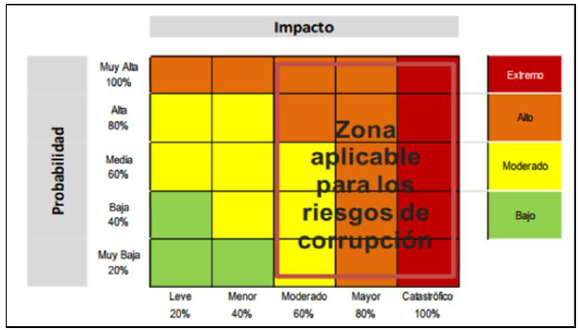

 |  |  |  | Calificar la Probabilidad
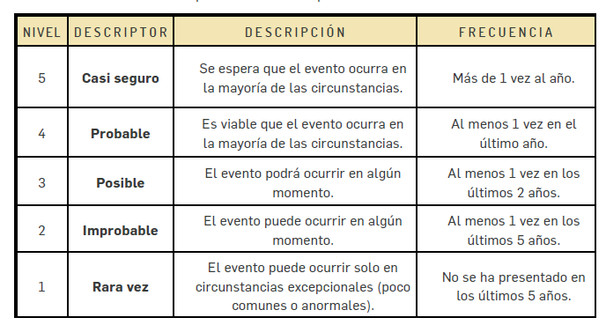

 |  |  |  | ZONAS DE RESULTADO

MARCO CONCEPTUAL | Riesgo: Posibilidad de que ocurra un acontecimiento que impacte el alcance de los objetivos y resultados de la Institución

 | Descripción: se refiere a las características generales o las formas en que se observa o manifiesta el riesgo identificado.

 | Efecto: Corresponde a las consecuencias ocasionadas por el riesgo.
 | Causas: Es lo que origina el riesgo, son el punto de partida para el planteamiento de acciones preventivas. Las causas se deben establecer a partir de los factores internos y externos que se establecieron en el contexto. Para determinar las causas se podrá utilizar el diagrama causa - efecto.

 | Una vez ubicados los riesgos en la matriz de priorización, se identifica si existen controles asociados, si son aplicados, están documentados y son efectivos, con el fin de determinar la posición del riesgo en la matriz de vulnerabilidad.

 | Control: Es toda acción que tiende a prevenir o mitigar los riesgos, significa analizar el desempeño de los procesos, evidenciando posibles desviaciones frente al resultado esperado. Los controles proporcionan un modelo operacional de seguridad razonable en el logro de los objetivos. Tipos:

 | Tipos de Control: Detectivo: se diseñan para identificar si resultados indeseables han ocurrido después de un acontecimiento. Preventivo: aquellos que actúan para eliminar las causas del riesgo, para prevenir su ocurrencia o materialización. Correctivos: aquellos que permiten el restablecimiento de la actividad después de ser detectado un evento no deseable; también permiten la modificación de las acciones que propiciaron su ocurrencia.

Algunas de las acciones tienden a controlar la Posibilidad/Probabilidad y otras el impacto Son:

Probabilidad/Posibilidad
Planes de auditoria
Condiciones contractuales
Revisiones formales de requerimientos, especificaciones, diseños, ingeniería y operaciones
Inspecciones y controles a los procesos
Administración de la inversión y la cartera
Administración de los proyectos
Mantenimientos preventivos
Aseguramiento de la calidad
Investigación y desarrollo tecnológico
Capacitaciones
Supervisiones
Comprobaciones
Acuerdos organizacionales
Controles técnicos
Entre otros
Impacto
Planes de contingencia
Arreglos contractuales
Condiciones contractuales
Características de diseño Planes de recuperación ante desastres o siniestros Establecimiento de políticas para controlar los fraudes
Minimizar la exposición a fuentes de riesgo
Planeación de cartera Separación o reubicación de una actividad y recurso
Relaciones públicas

